关系图
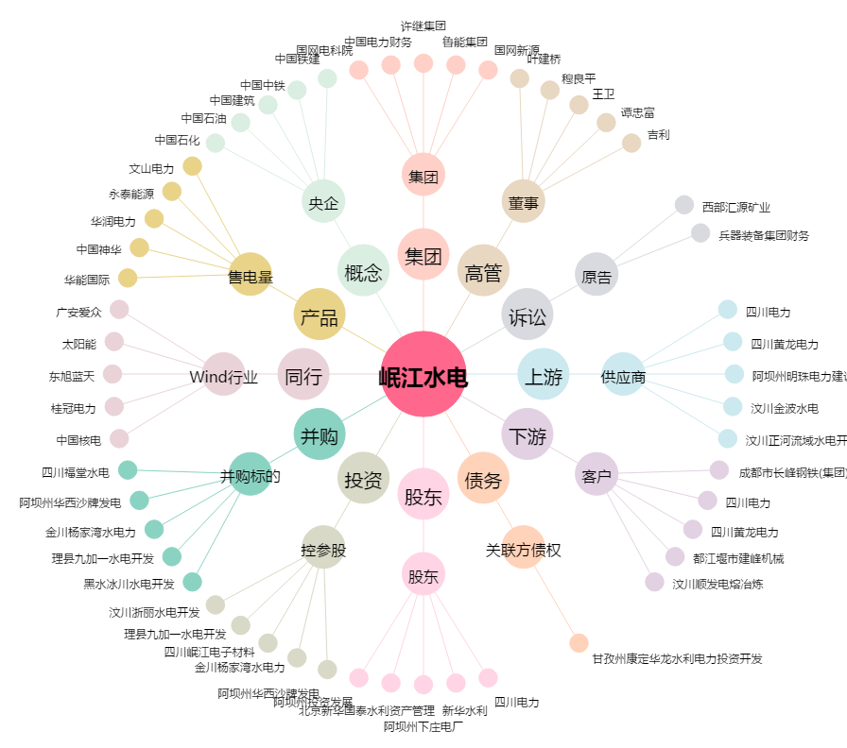
岷江水电[600131.SH] - 关系概览图

